Титул
 |  | Министерство цифрового развития, связи и массовых коммуникаций


 | Федеральное государственное бюджетное образовательное учреждение высшего образования «Сибирский государственный университет телекоммуникаций и информатики» (СибГУТИ) Институт заочного образования

 | План одобрен Ученым советом вуза Протокол № 3 от 28.03.2023 |  |  | УЧЕБНЫЙ ПЛАН
"""___"" ____________ 20___ г."
 |  |  | по программе магистратуры

 |  | 11.04.02

 |  | 11.04.02 Инфокоммуникационные технологии и системы связи
 | Программа магистратуры: | Безопасность в инфокоммуникационных технологиях и системах связи
 | Кафедра: | Кафедра безопасности информации и технологий (БИТ)
 | Подразделение: | Институт безопасности

 | Квалификация: Магистр |  |  |  | Год начала подготовки (по учебному плану) | 2023

 | Форма обучения: Заочная |  |  |  | Образовательный стандарт (ФГОС) | № 958 от 22.09.2017
 | Срок получения образования: 2 г. 6 м.

 | Код | Области профессиональной деятельности и (или) сферы профессиональной деятельности. Профессиональные стандарты
 | 06 | СВЯЗЬ, ИНФОРМАЦИОННЫЕ И КОММУНИКАЦИОННЫЕ ТЕХНОЛОГИИ
 | 06.048 | ИНЖЕНЕР-РАДИОЭЛЕКТРОНЩИК В ОБЛАСТИ РАДИОТЕХНИКИ И ТЕЛЕКОММУНИКАЦИЙ

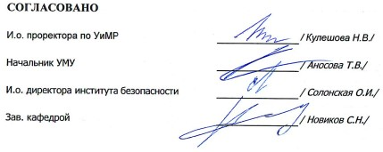
 | Основной | Типы задач профессиональной деятельности
 | + | организационно-управленческий
 | - | проектный

